月菜單
宜蘭縣壯圍鄉壯圍國中 110年12月份 素食 菜單

日期 | 星期 | 主食 | 副食 |  |  |  | 湯 | 水果/乳品 | 熱量 (大卡) | 全穀 雜糧類 (份) | 豆魚 蛋肉類 (份) | 蔬菜類 (份) | 油脂類 (份) | 水果類 (份) | 乳品類 (份) | 鈣 含量 (mg)
12/01 | 三 | 特餐 | 台式鹹粥 | 梅干燒豆包 | 素青菜 | 黃瓜干丁 | 刈包 | 水果 | 789 | 5.0 | 2.6 | 2.5 | 2.6 | 1.0 | 0.0 | 483
12/02 | 四 | 白飯 | 家常油豆腐 | 咖哩洋芋凍豆腐 | 素青菜 | 海帶干絲 | 結頭菜湯 |  | 797 | 6.3 | 2.5 | 2.4 | 2.4 | 0.0 | 0.0 | 458
12/03 | 五 | 白飯 | 東坡豆腐 | 茶葉蛋 | 白菜滷 | 時蔬 | 銀耳雪蓮子湯 | 優酪乳 | 863 | 6.2 | 2.5 | 2.3 | 2.5 | 0.0 | 0.5 | 469
12/06 | 一 | 白飯 | 蠔油素肚 | 螞蟻上樹 | 素青菜 | 時蔬 | 金茸蛋花湯 | 水果 | 915 | 7.0 | 2.5 | 2.7 | 2.4 | 1.0 | 0.0 | 168
12/07 | 二 | 糙米飯 | 三杯油豆腐 | 玉米炒蛋 | 素青菜 | 時蔬 | 肉骨茶湯 |  | 822 | 6.2 | 2.9 | 2.4 | 2.5 | 0.0 | 0.0 | 329
12/08 | 三 | 特餐 | 干丁炸醬麵 | 冬瓜燒凍豆腐 | 素青菜 | 糖醋山藥素雞 | 玉米湯 | 水果 | 815 | 5.5 | 2.7 | 1.8 | 2.7 | 1.0 | 0.0 | 693
12/09 | 四 | 五穀飯 | 海苔豆包 | 鮮菇蠔油烤麩 | 素青菜 | 塔香海根 | 味噌湯 |  | 856 | 6.0 | 3.3 | 2.3 | 2.9 | 0.0 | 0.0 | 247
12/10 | 五 | 白飯 | 海結滷豆干 | 木須炒蛋 | 雙色花椰 | 時蔬 | 綠豆湯 | 鮮奶 | 924 | 7.0 | 2.5 | 2.2 | 2.6 | 0.0 | 0.5 | 661
12/13 | 一 | 白飯 | 四寶素醬 | 白菜麵圈 | 素青菜 | 時蔬 | 薑絲海結湯 | 水果 | 863 | 6.0 | 2.5 | 3.1 | 2.6 | 1.0 | 0.0 | 556
12/14 | 二 | 白飯 | 薑汁素魚片 | 五彩干絲 | 素青菜 | 時蔬 | 刈菜豆腐湯 |  | 789 | 6.0 | 2.6 | 2.4 | 2.5 | 0.0 | 0.0 | 424
12/15 | 三 | 特餐 | 什錦粿仔湯 | 香滷大黑干 | 素青菜 | 甜豆炒腐皮 | 芋泥包 | 水果 | 798 | 5.3 | 2.9 | 1.8 | 2.4 | 1.0 | 0.0 | 326
12/16 | 四 | 紫米飯 | 黑木耳炒干片 | 黃瓜鮮燴 | 素青菜 | 時蔬 | 素酸辣湯 |  | 837 | 6.5 | 2.6 | 3.2 | 2.4 | 0.0 | 0.0 | 614
12/17 | 五 | 白飯 | 蘿蔔燒油豆腐 | 生香菇蒸蛋 | 田園時蔬 | 時蔬 | 紅豆湯圓湯 | 優酪乳 | 872 | 6.2 | 2.5 | 2.0 | 2.8 | 0.0 | 0.5 | 464
12/20 | 一 | 白飯 | 蜜汁小豆干 | 彩繪素雞丁 | 素青菜 | 時蔬 | 海芽蛋花湯 | 水果 | 847 | 6.0 | 2.6 | 2.5 | 2.5 | 1.0 | 0.0 | 678
12/21 | 二 | 糙米飯 | 麻油山藥炒素肚 | 韓式炒年糕 | 素青菜 | 時蔬 | 黃瓜油豆腐湯 |  | 819 | 6.4 | 2.5 | 3.1 | 2.4 | 0.0 | 0.0 | 222
12/22 | 三 | 特餐 | 茄汁鮮蔬筆尖麵 | 素香菇海苔燒 | 素青菜 | 黃豆芽炒柳松菇 | 玉米濃湯 | 水果 | 802 | 5.7 | 2.5 | 1.8 | 2.5 | 1.0 | 0.0 | 318
12/23 | 四 | 五穀飯 | 老皮嫩肉 | 玉菜干片 | 素青菜 | 時蔬 | 香菇牛蒡湯 |  | 808 | 6.0 | 2.5 | 2.8 | 2.9 | 0.0 | 0.0 | 463
12/24 | 五 | 白飯 | 紅燒豆包 | 九層塔炒蛋 | 金菇三絲 | 時蔬 | 黑糖地瓜粉圓湯 | 鮮奶 | 905 | 6.2 | 3.1 | 1.7 | 2.8 | 0.0 | 0.5 | 384
12/27 | 一 | 白飯 | 煙燻素茶鵝 | 雲耳玉菜 | 素青菜 | 時蔬 | 美味鮮菇湯 | 水果 | 867 | 6.2 | 2.5 | 2.8 | 2.5 | 1.0 | 0.0 | 179
12/28 | 二 | 糙米飯 | 麻婆豆腐 | 腰果玉米干丁 | 素青菜 | 時蔬 | 薑絲冬瓜湯 |  | 811 | 6.4 | 2.5 | 2.6 | 2.5 | 0.0 | 0.0 | 504
12/29 | 三 | 特餐 | 素羊肉羹飯 | 白玉滷黑干 | 素青菜 | 珍菇刈菜仁 | 鹽酥菇 | 水果 | 844 | 5.5 | 2.6 | 3.0 | 2.9 | 1.0 | 0.0 | 312
12/30 | 四 | 紫米飯 | 芹炒豆雞 | 熱炒三鮮 | 素青菜 | 時蔬 | 紫菜蛋花湯 |  | 813 | 6.2 | 2.5 | 2.9 | 2.6 | 0.0 | 0.0 | 610
營養小知識-『認識食物六大類』
乳品篇-乳品高鈣擔當，成長好骨氣
乳品類對身體益處 |  |  |  |  | 每日早晚1杯奶，天天攝取2份乳品類 |  |  |  | 盡量避免選擇調味乳及含糖乳品類
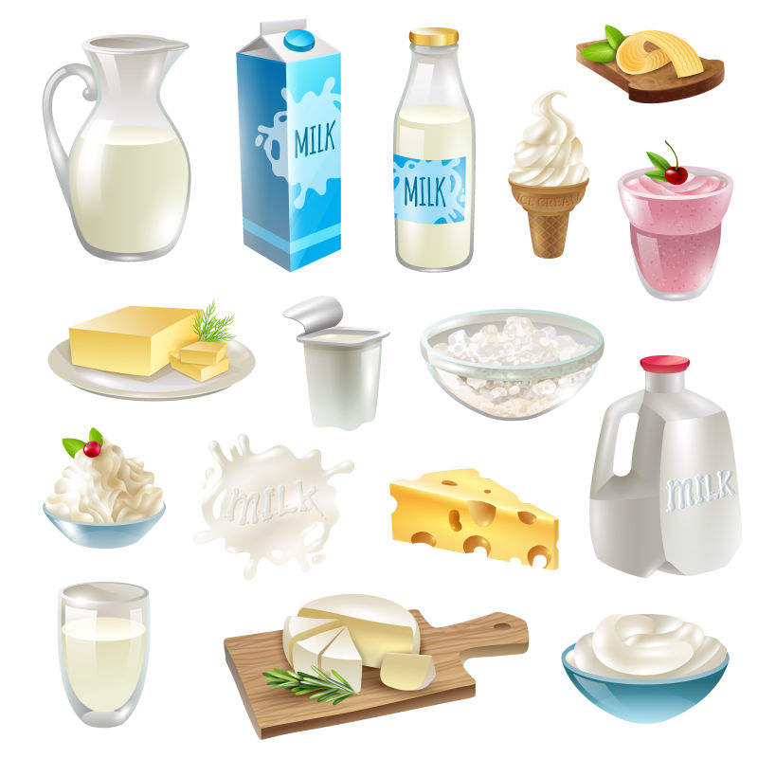
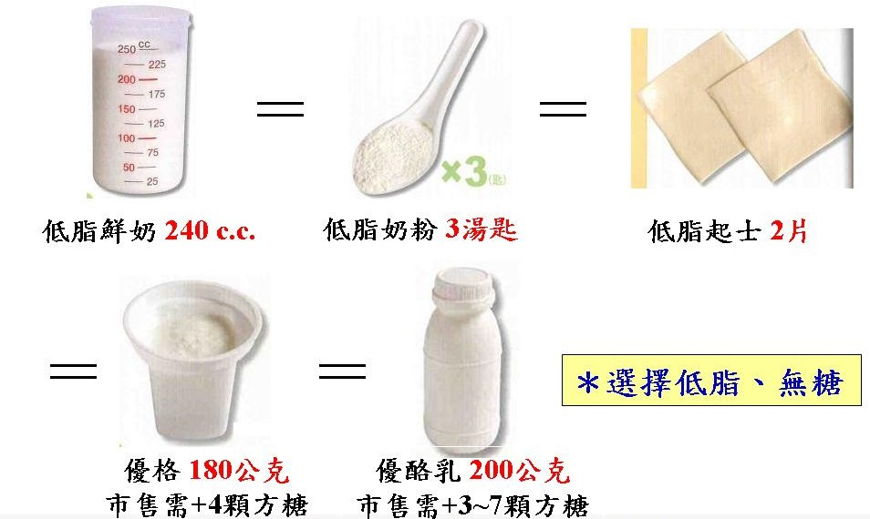
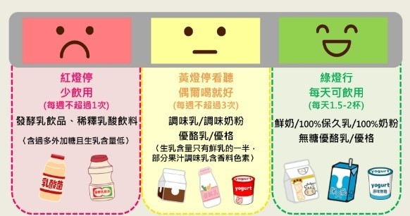
 |  |  | ˙有豐富鈣質，促進骨骼健康，
 |  |  | 是骨骼和牙齒構成的主要成分。
 |  |  | ˙牛乳中的蛋白質易被人體吸收
 |  |  | ˙乳糖及維生素D，幫助鈣質吸收。
 |  |  | ˙富含蛋白質幫助肌肉生長。
 |  |  | ˙選擇有小牛貼紙『鮮乳標章』

資料來源：董氏基金會食品營養專區-每天2份奶 |  |  |  |  | 資料來源：Donna-六大類食物替換-奶類 |  |  |  | 資料來源：董氏基金會食品營養專區

